Sumário
Cliente | [Nome do Cliente] | Histórico de Revisões
Projeto | [Projeto - Jogo da Velha] | Data | Atualizado Por | Descrição da Atualização
Elaborado Por | [Lucas Machado] | 2023-01-14 | [Lucas Machado] | Verificação de funcionaliades do jogo
Revisado Por | [Lucas Machado]
Data de Criação | [14/01/2023]
Executor dos Testes | [Lucas Machado]

Cenários OK | 6
Cenários NOK | 0
Cenários não testados | 0

Imagens
Imagens:
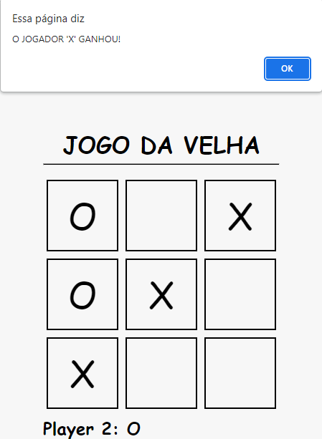
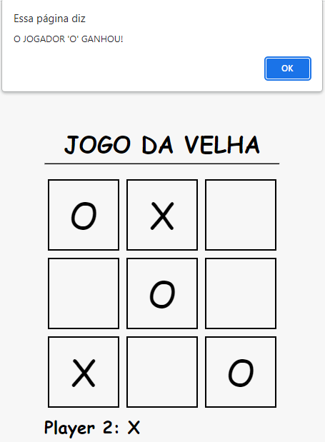
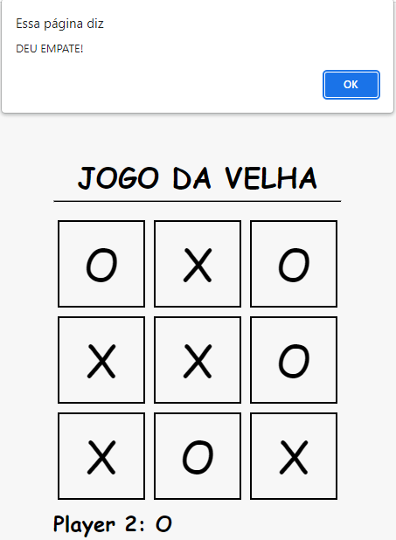

 | Imagem 1 | Imagem 2 | Imagem 3

